Автоматизированный расчет
Script name | transaction rq | count | VU | pacing | одним пользователем в минуту | Длительность ступени | Итого | Названия строк | Сумма по полю Итого | Операция (бизнес процесс) | Duration | Think_time | Duration + Think_time | Pacing | VU | % Распределения пользователей | Jmeter, throughput per minute | Длительность ступени в минутах | Интенсивность операций | Всего пользователей на ступени
Покупка билета | Главная Welcome страница | 1 | 2 | 41.495 | 1.45 | 20 | 58 | Вход в систему | 149 | Покупка билета | 0.30 | 20.70 | 21.00 | 41.50 | 2 | 20% | 1.45 | 20 | 58 | 10
Покупка билета | Вход в систему | 1 | 2 | 41.495 | 1.45 | 20 | 58 | Выбор рейса из найденных | 95 | Удаление бронирования | 0.30 | 24.70 | 25.00 | 49.48 | 1 | 10% | 1.21 | 20 | 24
Покупка билета | Переход на страницу поиска билетов | 1 | 2 | 41.495 | 1.45 | 20 | 58 | Выход из системы | 112 | Регистрация новых пользователей | 0.25 | 36.00 | 36.25 | 71.50 | 2 | 20% | 0.84 | 20 | 34
Покупка билета | Заполнение полей для поиска билета | 1 | 2 | 41.495 | 1.45 | 20 | 58 | Заполнение полей для поиска билета | 95 | Поиск билета без покупки | 0.32 | 32.18 | 32.50 | 64.70 | 2 | 20% | 0.93 | 20 | 37
Покупка билета | Выбор рейса из найденных | 1 | 2 | 41.495 | 1.45 | 20 | 58 | Оплата билета | 58 | Ознакомление с путевым листом | 2.00 | 4.00 | 6.00 | 189.80 | 2 | 20% | 0.32 | 20 | 13
Покупка билета | Оплата билета | 1 | 2 | 41.495 | 1.45 | 20 | 58 | Отмена бронирования | 24 | Логин | 0.20 | 39.80 | 40.00 | 70.50 | 1 | 10% | 0.85 | 20 | 166
Покупка билета | Выход из системы | 0 | 2 | 41.495 | 0.00 | 20 | 0 | Просмотр квитанций | 91 |  |  |  |  |  |  | 100%
Удаление бронирования | Главная Welcome страница | 1 | 1 | 49 | 1.21 | 20 | 24 | Главная Welcome страница | 182
Удаление бронирования | Вход в систему | 1 | 1 | 49 | 1.21 | 20 | 24 | Перход на страницу регистрации | 34
Удаление бронирования | Просмотр квитанций | 1 | 1 | 49 | 1.21 | 20 | 24 | Заполнение полей регистарции | 34
Удаление бронирования | Отмена бронирования | 1 | 1 | 49 | 1.21 | 20 | 24 | Переход на следуюущий эран после регистарции | 34
Удаление бронирования | Выход из системы | 1 | 1 | 49 | 1.21 | 20 | 24 | Переход на страницу поиска билетов | 108
Регистрация новых пользователей | Главная Welcome страница | 1 | 2 | 72 | 0.84 | 20 | 34 | Общий итог | 1014
Регистрация новых пользователей | Перход на страницу регистрации | 1 | 2 | 72 | 0.84 | 20 | 34
Регистрация новых пользователей | Заполнение полей регистарции | 1 | 2 | 72 | 0.84 | 20 | 34
Регистрация новых пользователей | Переход на следуюущий эран после регистарции | 1 | 2 | 72 | 0.84 | 20 | 34
Регистрация новых пользователей | Выход из системы | 1 | 2 | 72 | 0.84 | 20 | 34
Логин | Главная Welcome страница | 1 | 1 | 70.5 | 0.85 | 20 | 17
Логин | Вход в систему | 1 | 1 | 70.5 | 0.85 | 20 | 17
Логин | Просмотр квитанций | 1 | 1 | 70.5 | 0.85 | 20 | 17
Логин | Выход из системы | 1 | 1 | 70.5 | 0.85 | 20 | 17
Поиск билета без покупки | Главная Welcome страница | 1 | 2 | 64.7 | 0.93 | 20 | 37
Поиск билета без покупки | Вход в систему | 1 | 2 | 64.7 | 0.93 | 20 | 37
Поиск билета без покупки | Переход на страницу поиска билетов | 1 | 2 | 64.7 | 0.93 | 20 | 37
Поиск билета без покупки | Заполнение полей для поиска билета | 1 | 2 | 64.7 | 0.93 | 20 | 37
Поиск билета без покупки | Выбор рейса из найденных | 1 | 2 | 64.7 | 0.93 | 20 | 37
Поиск билета без покупки | Просмотр квитанций | 1 | 2 | 64.7 | 0.93 | 20 | 37
Поиск билета без покупки | Выход из системы | 1 | 2 | 64.7 | 0.93 | 20 | 37
Ознакомление с путевым листом | Главная Welcome страница | 1 | 2 | 189.8 | 0.32 | 20 | 13
Ознакомление с путевым листом | Вход в систему | 1 | 2 | 189.8 | 0.32 | 20 | 13
Ознакомление с путевым листом | Переход на страницу поиска билетов | 1 | 2 | 189.8 | 0.32 | 20 | 13
Ознакомление с путевым листом | Просмотр квитанций | 1 | 2 | 189.8 | 0.32 | 20 | 13
Ознакомление с путевым листом | Выход из системы | 0 | 2 | 189.8 | 0.00 | 20 | 0

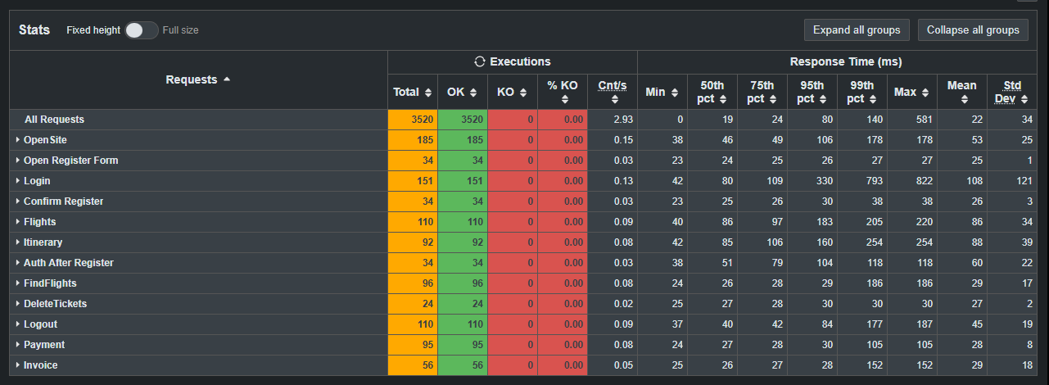
Статистика с ПРОДа |  | Профиль
Название запроса | Интенсивность по статистике запросов / час | Расчетная интенсивность запросов / час | % Соотвествия расчетанной интенсивности статистики |  | ScriptName | Расчетная интенсивность запросов / 20 мин | Фактическая интенсивность в тесте | % Отклонение от Профиля
Главная Welcome страница | 520 | 547 | 5% |  | OpenSite | 182 | 185.00 | 1%
Вход в систему | 422 | 447 | 5% |  | Login | 149 | 151 | 1%
Переход на страницу поиска билетов | 305 | 323 | 5% |  | Flights | 108 | 110 | 2%
Заполнение полей для поиска билета | 282 | 285 | 1% |  | FindFlights | 95 | 96 | 1%
Выбор рейса из найденных | 270 | 285 | 5% |  | Payment | 95 | 95 | 0%
Оплата билета | 175 | 174 | -1% |  | Invoice | 58 | 56 | -3%
Просмотр квитанций | 280 | 273 | -3% |  | Itinerary | 91 | 92 | 1%
Отмена бронирования | 73 | 73 | 0% |  | DeleteTickets | 24 | 24 | -1%
Выход из системы | 326 | 336 | 3% |  | Logout | 112 | 110 | -2%
Перход на страницу регистрации | 97 | 101 | 4% |  | Open Register Form | 34 | 34 | 1%
Заполнение полей регистарции | 97 | 101 | 4% |  | Confirm Register | 34 | 34 | 1%
Переход на следуюущий эран после регистарции | 97 | 101 | 4% |  | Auth After Register | 34 | 34 | 1%
Итого | 2944 | 3043 | 3% |  |  | 1014 | 1021 | 1%

 |  | Операций/час = количество операций одним пользователем в час (60 * количество операций один пользователем в минуту (pacing / 60)) * кол-во пользователей

Результаты всех тестов
Профиль для 80 пользователей поиск максимума

Наименование операции | Наименование транзакции | По профилю | По факту | % отклонения | 182
Главная Welcome страница | OpenSite | 520 | 546 | 4.76% | 149
Вход в систему | Login | 422 | 447 | 5.59% | 108
Переход на страницу поиска билетов | Flights | 305 | 324 | 5.86% | 95
Заполнение полей для поиска билета | FindFlights | 282 | 285 | 1.05% | 95
Выбор рейса из найденных | Payment | 270 | 285 | 5.26% | 58
Оплата билета | Invoice | 175 | 174 | -0.57% | 92
Просмотр квитанций | Itenerary | 280 | 276 | -1.45% | 24
Отмена бронирования | DeleteFirstItenerary | 73 | 72 | -1.39% | 113
Выход из системы | Logout | 326 | 339 | 3.83% | 34
Перход на страницу регистрации | OpenRegistationForm | 97 | 102 | 4.90% | 34
Заполнение полей регистарции | ConfirmRegistation | 97 | 102 | 4.90% | 34
Переход на следуюущий эран после регистарции | AuthAfterRegistration | 97 | 102 | 4.90%
 | ВСЕГО | 2944 | 3054 | 3.60%

Подтверждение максимума

Наименование операции | Наименование транзакции | По профилю | По факту | % отклонения
Главная Welcome страница | OpenSite | 520 | 547 | 4.94% | 547
Вход в систему | Login | 422 | 446 | 5.38% | 446
Переход на страницу поиска билетов | Flights | 305 | 324 | 5.86% | 324
Заполнение полей для поиска билета | FindFlights | 282 | 286 | 1.40% | 286
Выбор рейса из найденных | Payment | 270 | 286 | 5.59% | 286
Оплата билета | Invoice | 175 | 175 | 0.00% | 175
Просмотр квитанций | Itenerary | 280 | 273 | -2.56% | 273
Отмена бронирования | DeleteFirstItenerary | 73 | 73 | 0.00% | 73
Выход из системы | Logout | 326 | 339 | 3.83% | 339
Перход на страницу регистрации | OpenRegistationForm | 97 | 102 | 4.90% | 102
Заполнение полей регистарции | ConfirmRegistation | 97 | 102 | 4.90% | 102
Переход на следуюущий эран после регистарции | AuthAfterRegistration | 97 | 102 | 4.90% | 102
 | ВСЕГО | 2944 | 3055 | 3.63%

Стресс-тест Пиковая производительность |  |  |  |  |  | Pass | Fail | Stop
 |  |  |  |  |  | 377 | 27 | 0
Наименование операции | Наименование транзакции | По профилю | По факту | % отклонения |  | 998 | 1 | 0
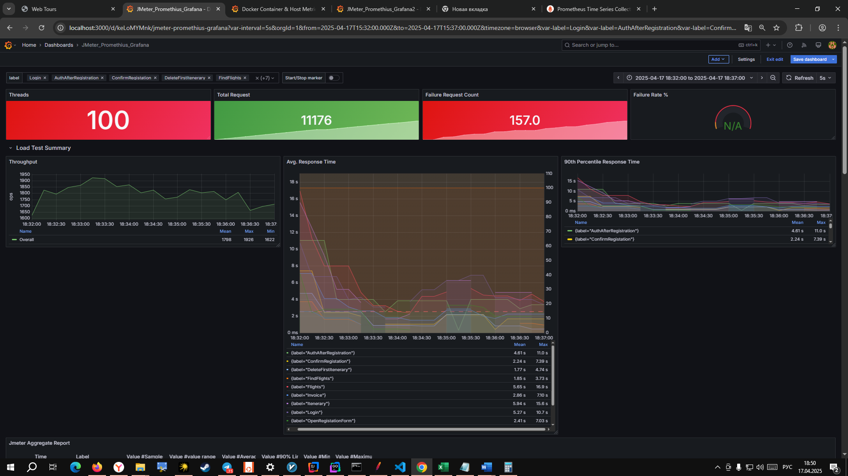
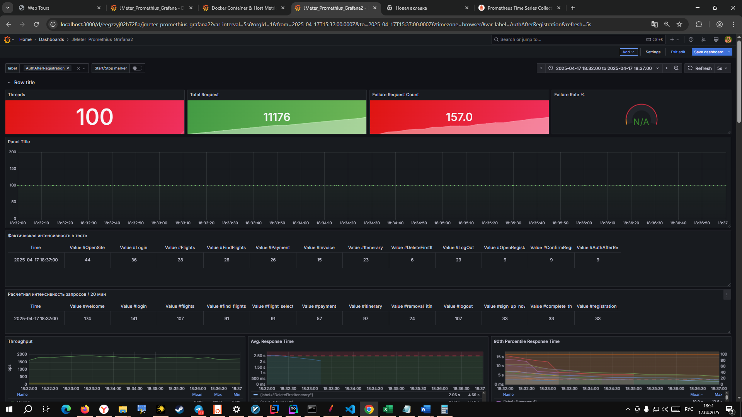
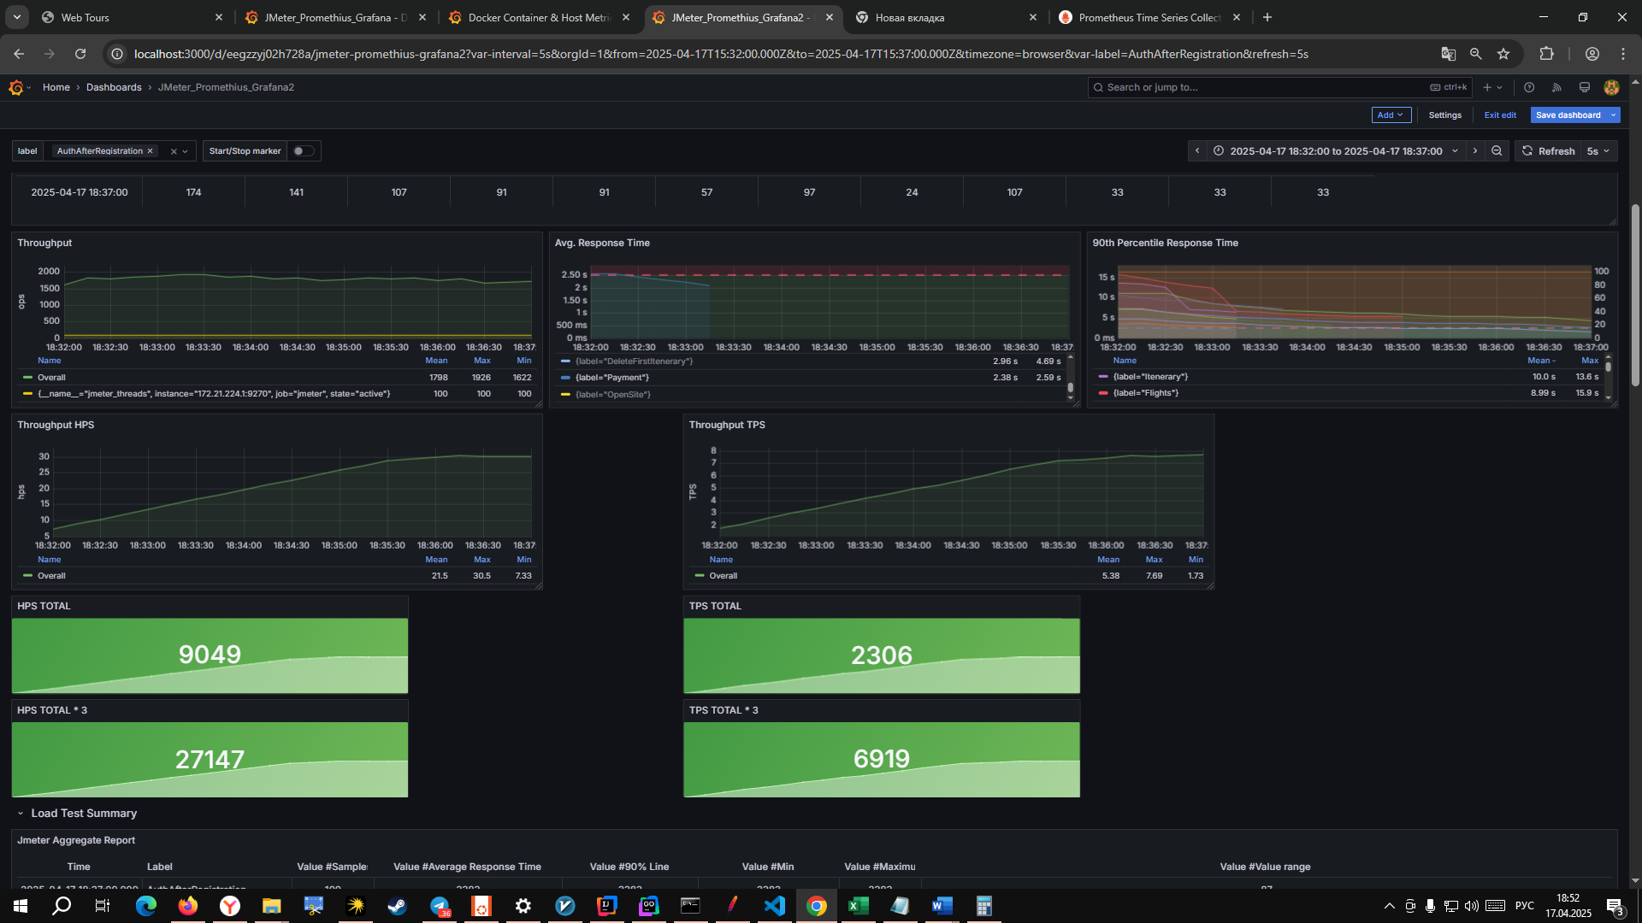
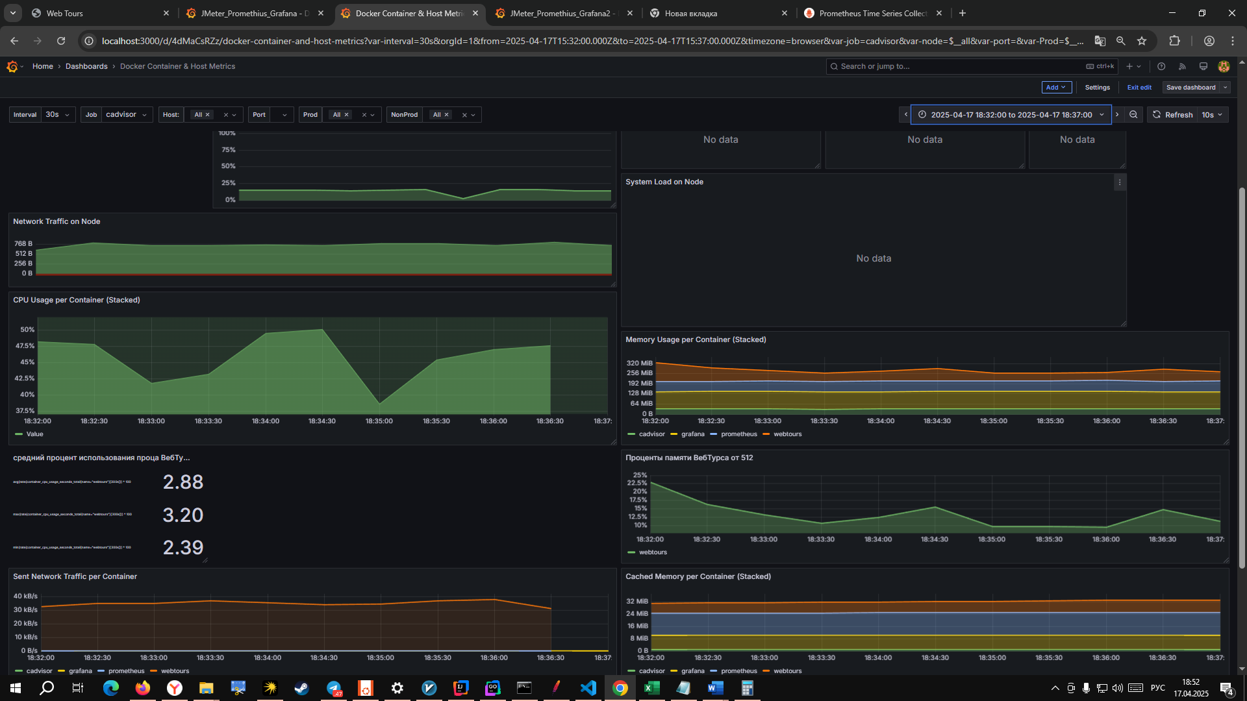
Главная Welcome страница | OpenSite | 520 | 144 | -261.11% | 12 | 1 315, | 0 | 0
Вход в систему | Login | 422 | 120 | -251.67% | 10 | 1 970, | 139 | 0
Переход на страницу поиска билетов | Flights | 305 | 84 | -263.10% | 7 | 1 675, | 1 | 0
Заполнение полей для поиска билета | FindFlights | 282 | 60 | -370.00% | 5 | 924 | 0 | 0
Выбор рейса из найденных | Payment | 270 | 60 | -350.00% | 5 | 1 315, | 0 | 0
Оплата билета | Invoice | 175 | 36 | -386.11% | 3
Просмотр квитанций | Itenerary | 280 | 84 | -233.33% | 7
Отмена бронирования | DeleteFirstItenerary | 73 | 12 | -508.33% | 1
Выход из системы | Logout | 326 | 84 | -288.10% | 7
Перход на страницу регистрации | OpenRegistationForm | 97 | 24 | -304.17% | 2
Заполнение полей регистарции | ConfirmRegistation | 97 | 24 | -304.17% | 2
Переход на следуюущий эран после регистарции | AuthAfterRegistration | 97 | 36 | -169.44% | 3
 | ВСЕГО | 2944 | 768 | -283.33%

Стресс-тест Объемное тестирование

Наименование операции | Наименование транзакции | По профилю | По факту | % отклонения
Главная Welcome страница | OpenSite | 520 | 564 | 7.80% | 564
Вход в систему | Login | 422 | 458 | 7.86% | 458
Переход на страницу поиска билетов | Flights | 305 | 338 | 9.76% | 338
Заполнение полей для поиска билета | FindFlights | 282 | 298 | 5.37% | 298
Выбор рейса из найденных | Payment | 270 | 298 | 9.40% | 298
Оплата билета | Invoice | 175 | 183 | 4.37% | 183
Просмотр квитанций | Itenerary | 280 | 280 | 0.00% | 280
Отмена бронирования | DeleteFirstItenerary | 73 | 74 | 1.35% | 74
Выход из системы | Logout | 326 | 346 | 5.78% | 346
Перход на страницу регистрации | OpenRegistationForm | 97 | 105 | 7.62% | 105
Заполнение полей регистарции | ConfirmRegistation | 97 | 105 | 7.62% | 105
Переход на следуюущий эран после регистарции | AuthAfterRegistration | 97 | 105 | 7.62% | 105
 | ВСЕГО | 2944 | 3154 | 6.66%

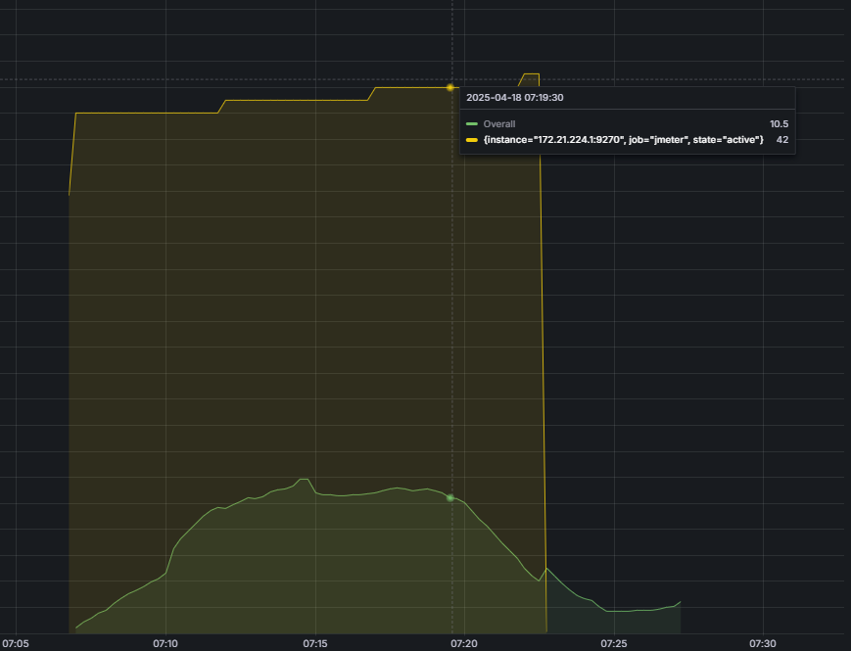
 |  |  |  |  |  |  |  |  | <- на 42 началась деградация

 |  |  |  |  |  |  |  |  | значит пик на 21

